关系图
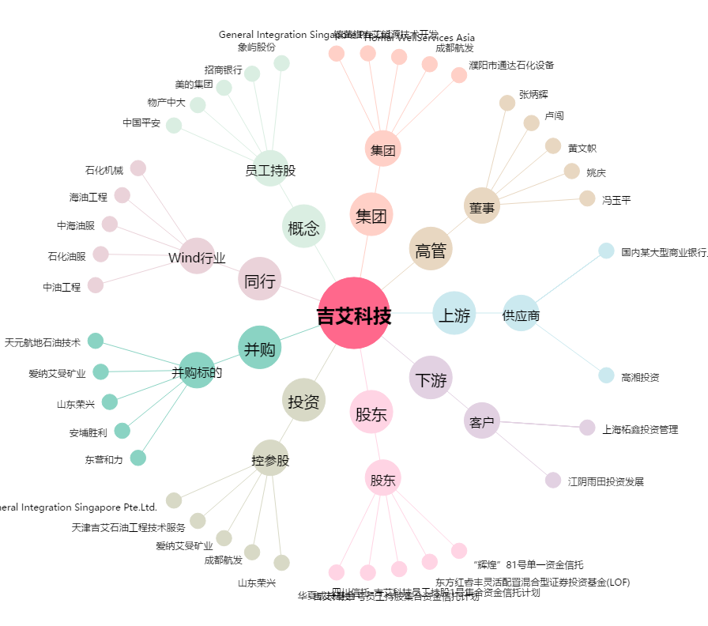
吉艾科技[300309.SZ] - 关系概览图

